Hoja3
 | Prioridad |  |  |  |  | Paquete |  |  | Fecha asignacion | Fecha compromiso | Status
Ambientar | 0 |  |  |  |  |  | 6.1.1 Conciliación por cantidad y referencia
 |  | Actualizador |  | Una CONCILIACIÓN TIENE N MOVIMIENTOSCAJA, ES DECIR TRANSBANS |  |  |  | 6.1.1.2
 |  | Definir servidores | Servidor local publicado |  |  |  |  | 6.1.1.1, 6.1.1.3, 6.1.1.4
 |  | Conformar equipo de trabajo | Charla con Rubén OK |  |  |  | 6.1.2 Conciliación uno a varios
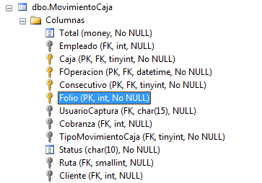
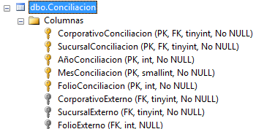
 |  | Aprovicionar |  |  |  | Ricardo-2 |  | 6.1.2.1, 6.1.2.2, 6.1.2.3
NTRANSBANS Referencia 8 | 1 |  | Porqué no está cargando los grids de detalle en el proceso de conciliación???? |  |  | Rubén-1 y 2 |  | 6.1.2.4, 6.1.2.5
 |  | Pendiente mockup (transforma)
 |  | Iniciar análisis ¿cómo se generan los pagos? |  |  |  |  | 6.1.3 Conciliación varios a uno
 |  | A dónde (en SIGAMET) se van a guardar los pagos o Transbans |  |  |  | Ricardo-2 |  | 6.1.3.1, 6.1.3.2, 6.1.3.3
 |  | Tabla MovimientoCaja
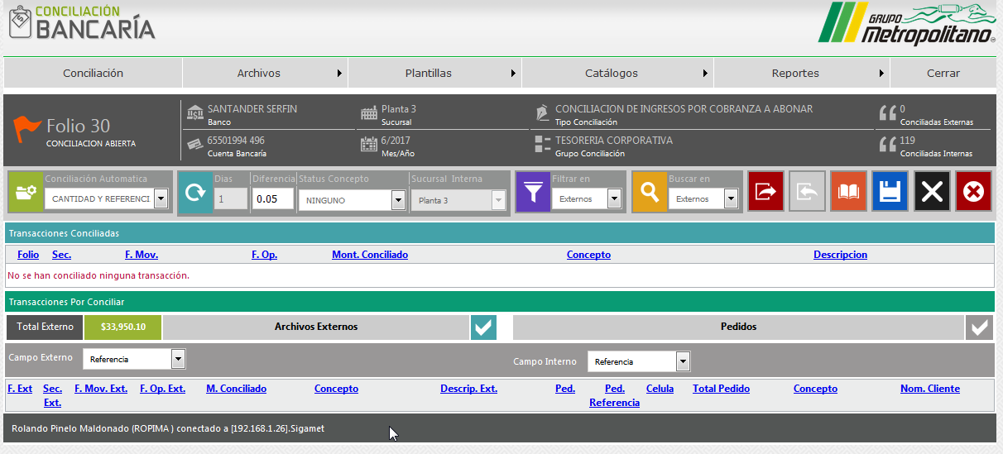
 |  | Unir MovimientoCaja con la Conciliación (existe o no existe?) |  |  |  |  | 6.1.4 Conciliación manual
 |  | Ejecutar el flujo de pagos y ver qué hace
 |  | Revisar que esté transaccionado el flujo, si no hacerlo
 |  | Pruebas
6.1.1 Conciliación por cantidad y referencia | 2
 |  | SP's modificados a cargo de Transforma |  |  |  |  | 6.1.5 Generación automática de relaciones de cobranza
 |  | Integrar |  |  |  | Jorge-1 |  | 6.1.5
 |  | Probar
6.1.2 Conciliación uno a varios | 3 |  | Conciliacion/FormasConciliar/CantidadYReferenciaConcuerdan.aspx?
 |  | SP's modificados a cargo de Transforma
 |  | 6.1.2.4 Carga de archivo de interno (pedido) en formato Excel | Objetivo es que con el archivo ingerido se aplique el pago Instrucción de conciliación
 |  | 6.1.2.4.A Definir cabecera
 |  | 6.1.2.4.B Implementar una vista previa del dato cargado en área de staging
 |  | 6.1.2.4.B.1 Sólo los pedidos que hacen match se importan y los que no se señalan al usuario | Pendiente saber qué sucede si nada hace match
 |  | 6.1.2.4.C cargar y validar que la cabecera es la esperada
 |  | 6.1.2.4.D Verificación de calidad del dato ingerido
 |  | 6.1.2.4.E Identificar o sleccionar en el grid previamente cargado los pedidos indicados en el archivo
 |  | 6.1.2.2 Agregar los controles de búsqueda en la sección de Interno
 |  | 6.1.2.3 Buscar los pedidos en el grid de internos del cliente indicado
 |  | Integrar
 |  | Probar
6.1.3 Conciliación varios a uno | 4
 |  | Implemantar relación por referencia a un pedido (hoy es por cliente) Contrato + Dígito verificador
 |  | Filtro de fecha de suministro
 |  | Agregar al grid de Internos, Serie, Folio factura y número de cliente
 |  | Agregar búsqueda de pedido por folio factura
 |  | Agregar búsqueda por cliente
 |  | Quitar la columna de Ped en Internos
 |  | Modificar columna Pedido referencia por Documento en Archivos internos
6.1.4 Conciliación manual | 5
 |  | Modificación a la vista del conciliador manual | El agrupador es la cuenta bancaria, no el folio de conciliación
 |  | Implementar formulario de búsqueda de créditos
 |  | Implementar búsqueda del cliente | Presentar las facturas con saldo del cliente
 |  | Implementar búsqueda caso no referenciado
 |  | Implementar búsqueda de pedidos por rango de fecha de suministro
 |  | Implementar filtrado por folio de factura
 |  | Importación de archivos (es el mismo de uno a muchos)
 |  | Implementar formulario de búsqueda de facturas manuales | Carburación, facturas que se piden al monento.
 |  | Consultas a cargo de transforma

6.1.5 Generación automática de relaciones de cobranza | 6
Implementar en la pantalla de pagos |  | Registrar en la relación de cobranza del tipo "Relación de cobranza para ejecutivo para su planeación" y en status "ABIERTO" Tabla TipoCobranza.TipoCobranza = 10 | Implica consultar la columna vertebral
 |  | Crear insert para la cabecera en la tabla Cobranza
 |  | Crear insert para el detalle en la tabla PedidoCobranza
 |  | Crear reporte de Crystal Reports basado en ejemplo usando el procedimiento spReporteRelacionCobranza
 |  | Implementar validación de que no se haya ya generado la relaciónd de cobranza evitando duplicidad y exceso de carga al sistema
 |  | Crear parámetro para saber si la planta cuenta con bóveda y lanzar la impresión del reporte si tiene cuenta con ella / SELECT * FROM dbo.Parametro WHERE Modulo = 30; | 30 Conciliación | Bancaría CB | 1.0.0.0

